fangstangenlänge
Berechnung der Fangstangenlänge aufgrund der Blitzschutzklasse, Höhe Objekt und Reichweite / Schutzradius
Schutzklasse 1 / 2 / 3 | 3 | entspricht Blitzkugelradius (in Meter) | 45
Höhe Objekt (in Meter) | 0.5 | Tangens | 6.606
Reichweite / Schutzradius (in Meter) | 2.7 | enspricht Schutzwinkel (in Grad) | 77
Fangstangenlänge (in Meter) | 0.9

Beispielsskizzen zu Objekt mit folgenden Basisdaten: Blitzschutzklasse 2 ; Höhe Objekt 1.9 m; Reichweite / Schutzradius 3.2 m
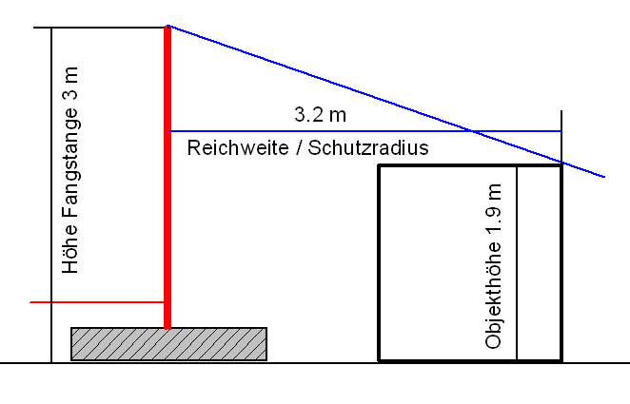
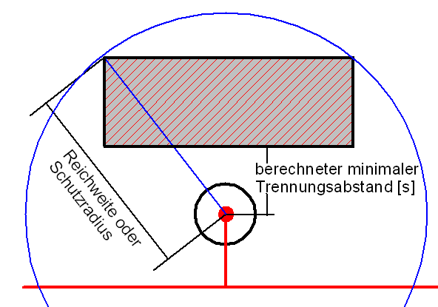

Version: Sept 2019 / 1.5 |  | © Arthur Flury AG / CH-4543 Deitingen

schutzwinkel an gebäude
Berechnung maximale Reichweite des Schutzwinkels an einem Gebäude aufgrund der Blitzschutzklasse, Höhe Vorbau und Höhe Gebäudekante
Schutzklasse 1 / 2 / 3 | 3 | entspricht Blitzkugelradius (in Meter) | 45
Höhe Vorbau über Grund (in Meter) | 0.35 | Tangens | 3.034
Höhe der Gebäudekante über Grund (in Meter) muss kleiner als Blitzkugelradius sein | 4
Maximale Reichweite (in Meter) | 11.07436164 | entspricht Schutzwinkel (in Grad) | 72

Prinzipskizzen Objekt mit 2.5 m ausragendem Balkon und folgenden Eckdaten: Blitzschutzklasse 2 ; Höhe Vorbau 10 m; Höhe Gebäudekante 15 m

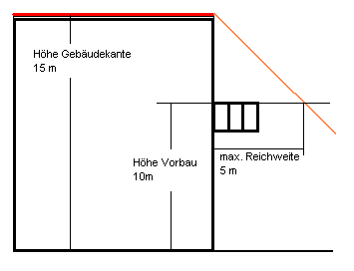

Version: Sept 2019 / 1.5 |  | © Arthur Flury AG / CH-4543 Deitingen

